ЗЗКМ
Специальный прайс от 01.04.2025
Наличие на складе и размер персональной скидки можете узнать у вашего менеджера.
Модель | Цена, грн/км с НДС | Модель | Цена, грн/км с НДС | Модель | Цена, грн/км с НДС
ВВГ нг-П |  | ШВВП |  | Speaker cable
2 x 1 | 19,995.79 | 2 x 0,5 | 9,880.25 | 2 x 1 | 37,219.80
2 x 1,5 | 25,671.45 | 2 x 0,75 | 13,832.35 | 2 x 1,5 | 49,890.36
2 x 2,5 | 39,933.91 | 2 x 1 | 18,164.52 | 2 x 2,5 | 81,986.03
2 x 4 | 62,763.15 | 2 x 1,5 | 24,531.57 | 2 x 4 | 133,227.30
3 x 1 | 28,511.57 | 2 x 2,5 | 40,027.58 | NYM
3 x 1,5 | 38,997.68 | 2 x 4 | 61,304.54 | 2 x 1,5 | 28,791.77
3 x 2,5 | 60,813.84 | 2 x 6 | 89,110.39 | 2 x 2,5 | 44,405.22
3 x 4 | 93,444.47 | 3 x 0,75 | 20,795.52 | 3 x 1,5 | 42,343.92
3 x 6 | 143,640.04 | 3 x 1 | 27,335.40 | 3 x 2,5 | 64,174.57
ВВГ-П |  | 3 x 1,5 | 36,516.39 | Z-FLEX CLASSIC-JB
2 x 1,5 | 25,343.00 | 3 x 2,5 | 59,737.03 | 2 x 0,75 | 15,062.14
2 x 2,5 | 39,991.44 | 3 x 4 | 91,462.87 | 2 x 1 | 18,717.04
2 x 4 | 62,527.86 | 3 x 6 | 133,383.36 | 2 x 1,5 | 24,733.23
3 x 1,5 | 37,827.19 | ПВС |  | 2 x 2,5 | 40,776.41
3 x 2,5 | 59,315.68 | 2 x 0,75 | 16,184.84 | 2 x 4 | 63,217.75
3 x 4 | 93,533.07 | 2 x 1 | 19,760.50 | 3 x 0,75 | 21,429.10
3 x 6 | 137,994.19 | 2 x 1,5 | 27,387.29 | 3 x 1 | 26,845.77
ВВГ нгд-П |  | 2 x 2,5 | 44,381.46 | 3 x 1,5 | 35,571.92
2 x 1,5 | 25,936.05 | 2 x 4 | 68,361.86 | 3 x 2,5 | 58,872.73
2 x 2,5 | 40,495.70 | 2 x 6 | 99,272.93 | 3 x 4 | 91,675.29
2 x 4 | 65,350.79 | 3 x 0,75 | 22,301.13 | 4 x 1 | 35,540.95
3 x 1,5 | 38,763.56 | 3 x 1 | 28,041.13 | 4 x 1,5 | 46,888.09
3 x 2,5 | 60,767.07 | 3 x 1,5 | 38,529.43 | 4 x 2,5 | 77,924.00
3 x 4 | 95,603.12 | 3 x 2,5 | 63,107.77 | 4 x 4 | 121,422.01
3 x 6 | 145,898.39 | 3 x 4 | 97,143.02 | 5 x 0,75 | 35,350.89
ВВГ 3 нг-П |  | 3 x 6 | 143,828.19 | 5 x 1 | 44,283.64
2 x 1 | 18,396.04 | 3 x 10 | 245,590.89 | 5 x 1,5 | 58,777.23
2 x 1,5 | 25,514.71 | 4 x 0,75 | 29,076.16 | 5 x 2,5 | 96,879.77
2 x 2,5 | 42,321.52 | 4 x 1 | 36,839.21 | КГ т
2 x 4 | 63,610.03 | 4 x 1,5 | 50,514.39 | 1 x 10 | 95,566.68
3 x 1 | 27,758.84 | 4 x 2,5 | 82,723.67 | 1 x 16 | 145,913.22
3 x 1,5 | 38,763.56 | 4 x 4 | 127,947.82 | 1 x 25 | 225,129.42
3 x 2,5 | 63,014.23 | 4 x 6 | 186,186.84 | 1 x 35 | 302,349.03
3 x 4 | 94,944.53 | 4 x 10 | 326,574.59 | 3 x 2,5 | 86,919.64
3 x 6 | 146,086.53 | 5 x 0,75 | 36,227.63 | 4 x 4 | 169,353.33
ВВГ нг |  | 5 x 1 | 45,825.58 | 4 x 6 | 236,030.34
3 x 1,5 | 39,097.56 | 5 x 1,5 | 63,798.18 | 4 x 25 | 955,924.12
3 x 2,5 | 60,739.96 | 5 x 2,5 | 104,636.49
3 x 4 | 96,403.00 | 5 x 4 | 159,127.21
3 x 6 | 143,828.19 | 5 x 6 | 234,219.94
3 x 10 | 233,244.68 | 5 x 10 | 406,090.95
4 x 1,5 | 49,965.83 | ПВ 3
4 x 2,5 | 78,148.11 | 1 x 0,5 | 4,140.25
4 x 4 | 127,172.92 | 1 x 0,75 | 6,163.44
4 x 6 | 187,724.73 | 1 x 1 | 7,339.61
4 x 10 | 308,704.74 | 1 x 1,5 | 10,868.27
4 x 16 | 492,913.87 | 1 x 2,5 | 18,443.18
5 x 1,5 | 62,151.42 | 1 x 4 | 29,781.89
5 x 2,5 | 98,595.06 | 1 x 6 | 45,645.49
5 x 4 | 160,624.61 | 1 x 10 | 74,423.41
5 x 6 | 234,726.48 | 1 x 16 | 114,903.63
5 x 10 | 384,533.14 | 1 x 25 | 171,104.87
5 x 16 | 613,240.48 | 1 x 35 | 257,859.80
ВВГ нгд |  | 1 x 50 | 361,319.36
3 x 1,5 | 39,455.78 | 1 x 70 | 513,161.18
3 x 2,5 | 61,281.95 | ПВ 1
3 x 4 | 97,296.88 | 1 x 1,5 | 11,300.33
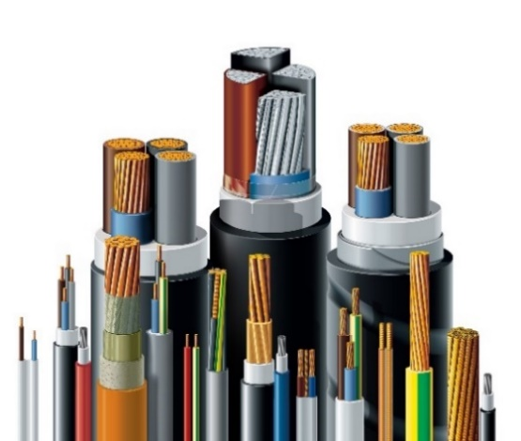
3 x 6 | 144,722.07 | 1 x 2,5 | 18,113.74
3 x 10 | 234,878.71 | 1 x 4 | 29,029.16
3 x 16 | 372,937.57 | 1 x 6 | 43,378.95
4 x 1,5 | 50,765.71 | 1 x 10 | 73,653.06
4 x 2,5 | 78,477.40 | 1 x 16 | 118,931.98
4 x 4 | 127,408.21 | 1 x 25 | 186,052.51
4 x 6 | 188,430.46 | 1 x 35 | 258,708.23
4 x 10 | 311,054.25
4 x 16 | 494,830.48
5 x 1,5 | 63,045.44
5 x 2,5 | 99,343.27
5 x 4 | 160,718.90
5 x 6 | 236,935.21
5 x 10 | 387,340.99
5 x 16 | 619,828.31

